KLINIS
DATABASE REFERENCE & FORM DESIGN
SIFUNG 2022 Rev.0916

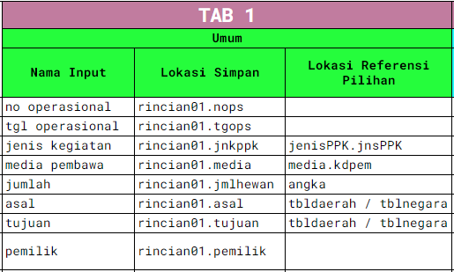
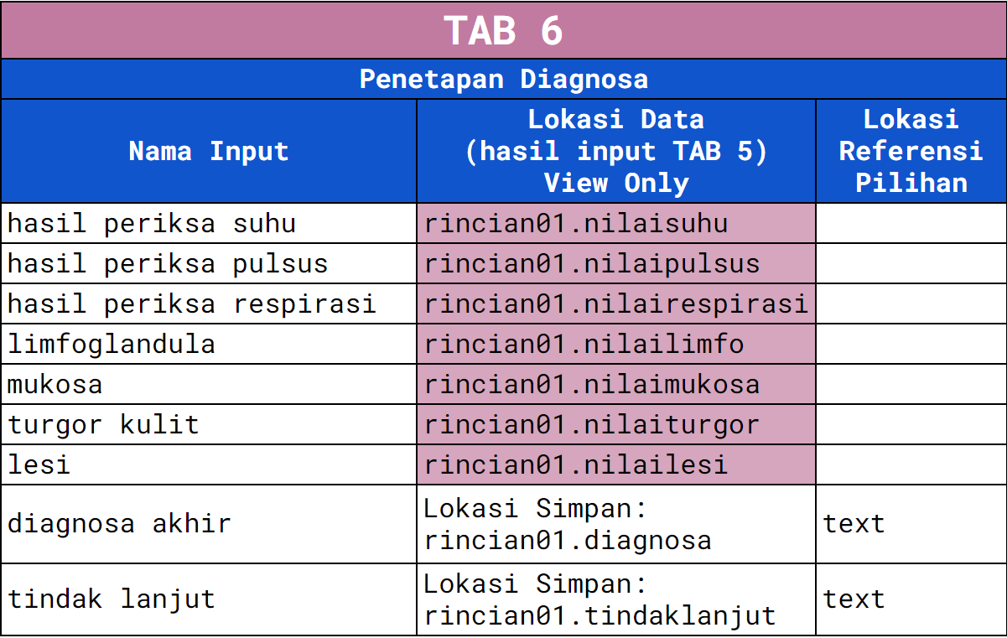
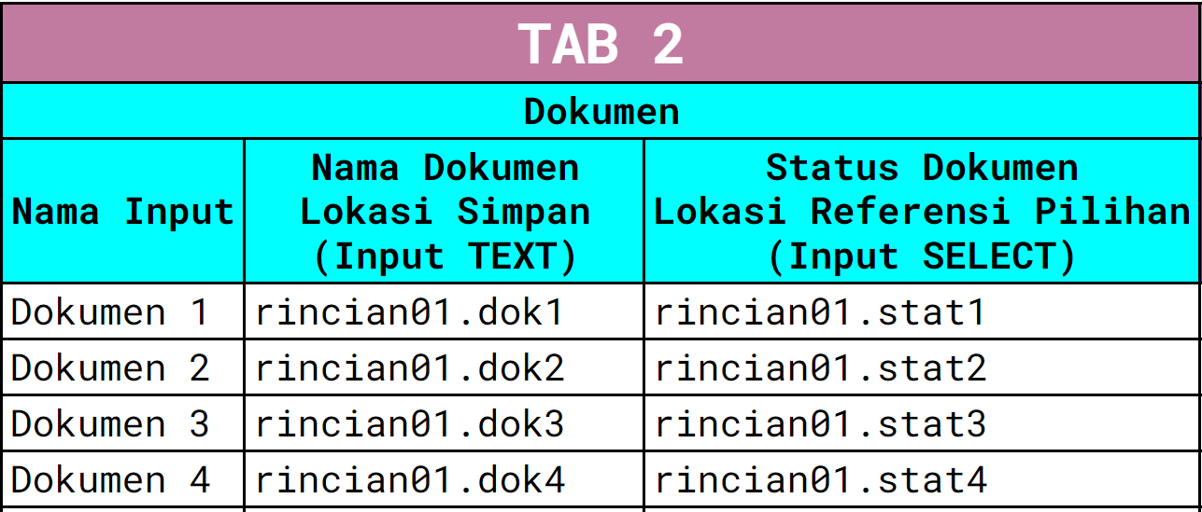
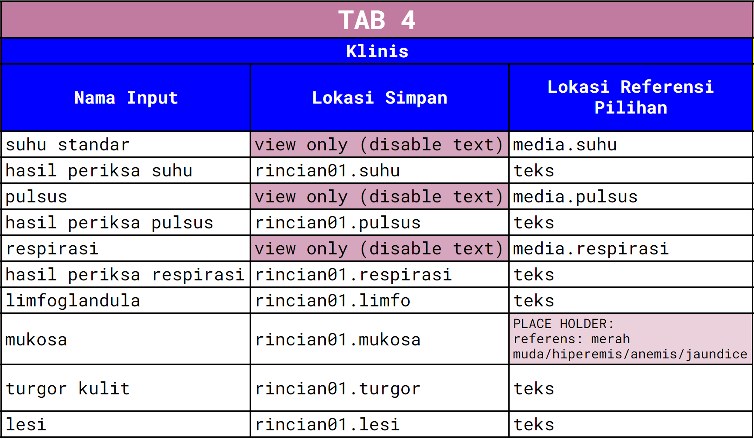

Umum |  | Dokumen |  |  | Presen |  | Klinis |  |  | Penilaian Pemeriksaan |  |  | Penetapan Diagnosa

 | No Operasional |  | Dokumen 1 | Status Dokumen 1 |  | Media Pembawa |  | Media Pembawa |  |  | Media Pembawa |  |  | Media Pembawa
 | rincian01.nops |  | rincian01.dok1 | rincian01.stat1 |  | rincian01.media |  | rincian01.media |  |  | rincian01.media |  |  | rincian01.media

 | Tgl Operasional
 | rincian01.tgops |  | Dokumen 2 | Status Dokumen 2 |  | Jumlah |  | Suhu Normal | Hasil Pemeriksaan |  | Suhu | Penilaian Pemeriksaan Suhu |  | Penilaian Pemeriksaan Suhu
 |  |  | rincian01.dok2 | rincian01.stat2 |  | rincian01.jmltotal |  | media.suhu | rincian01.suhu |  | rincian01.suhu | rincian01.nilaisuhu |  | rincian01.nilaisuhu
 | Jenis Kegiatan
 |  |  |  |  |  |  |  |  |  |  |  |  |  | Penilaian Pemeriksaan Pulsus
 |  |  | Dokumen 3 | Status Dokumen 3 |  | Jumlah Kemasan |  | Pulsus Normal | Hasil Pemeriksaan |  | Pulsus | Penilaian Pemeriksaan Pulsus |  | rincian01.nilaipulsus
 | Media Pembawa |  | rincian01.dok3 | rincian01.stat3 |  | rincian01.jmlproduk |  | media.pulsus | rincian01.pulsus |  | rincian01.pulsus | rincian01.nilaipulsus
 | rincian01.media |  |  |  |  |  |  |  |  |  |  |  |  | Penilaian Pemeriksaan Respirasi
 |  |  |  |  |  |  |  |  |  |  |  |  |  | rincian01.nilairespirasi
 | Jumlah |  | Dokumen 4 | Status Dokumen 4 |  | Jenis Kemasan |  | Respirasi Normal | Hasil Pemeriksaan |  | Respirasi | Penilaian Pemeriksaan Respirasi
 | rincian01.jmltotal |  | rincian01.dok4 | rincian01.stat4 |  | rincian01.jnskemasan |  | media.respirasi | rincian01.respirasi |  | rincian01.respirasi | rincian01.nilairespirasi |  | Penilaian Pemeriksaan Limfoglandula
 |  |  |  |  |  |  |  |  |  |  |  |  |  | rincian01.nilailimfo
 | Asal
 | rincian01.asal |  |  |  |  |  |  | Limfoglandula | Mukosa |  | Limfoglandula | Penilaian Pemeriksaan Limfoglandula |  | Penilaian Pemeriksaan Mukosa
 |  |  |  |  |  |  |  | rincian01.limfo | rincian01.mukosa |  | rincian01.limfo | rincian01.nilailimfo |  | rincian01.nilaimukosa
 | Tujuan
 | rincian01.tujuan |  |  |  |  |  |  |  |  |  |  |  |  | Penilaian Pemeriksaan Turgor Kulit
 |  |  |  |  |  |  |  | Turgor Kulit | Lesi |  | Mukosa | Penilaian Pemeriksaan Mukosa |  | rincian01.nilaiturgor
 | Pemilik |  |  |  |  |  |  | rincian.turgor | rincian01.lesi |  | rincian01.mukosa | rincian01.nilaimukosa
 | rincian01.pemilik |  |  |  |  |  |  |  |  |  |  |  |  | Penilaian Pemeriksaan Lesi
 |  |  |  |  |  |  |  |  |  |  |  |  |  | rincian01.nilailesi
 |  |  |  |  |  |  |  |  |  |  | Turgor Kulit | Penilaian Pemeriksaan Turgor Kulit
 |  |  |  |  |  |  |  |  |  |  | rincian01.turgor | rincian01.nilaiturgor
 |  |  |  |  |  |  |  |  |  |  |  |  |  | Diagnosa
 |  |  |  |  |  |  |  |  |  |  |  |  |  | rincian01.diagnosa
 |  |  |  |  |  |  |  |  |  |  | Lesi | Penilaian Lesi
 |  |  |  |  |  |  |  |  |  |  | rincian01.lesi | rincian01.nilailesi
 |  |  |  |  |  |  |  |  |  |  |  |  |  | Tindak Lanjut
 |  |  |  |  |  |  |  |  |  |  |  |  |  | rincian01.tindaklanjut

ORGANOLEPTIK
DATABASE REFERENCE & FORM DESIGN
SIFUNG 2022 Rev.1102

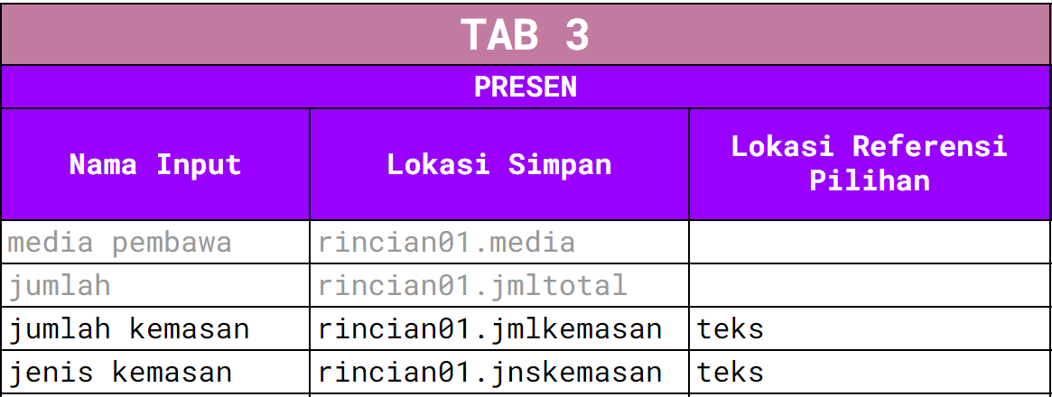
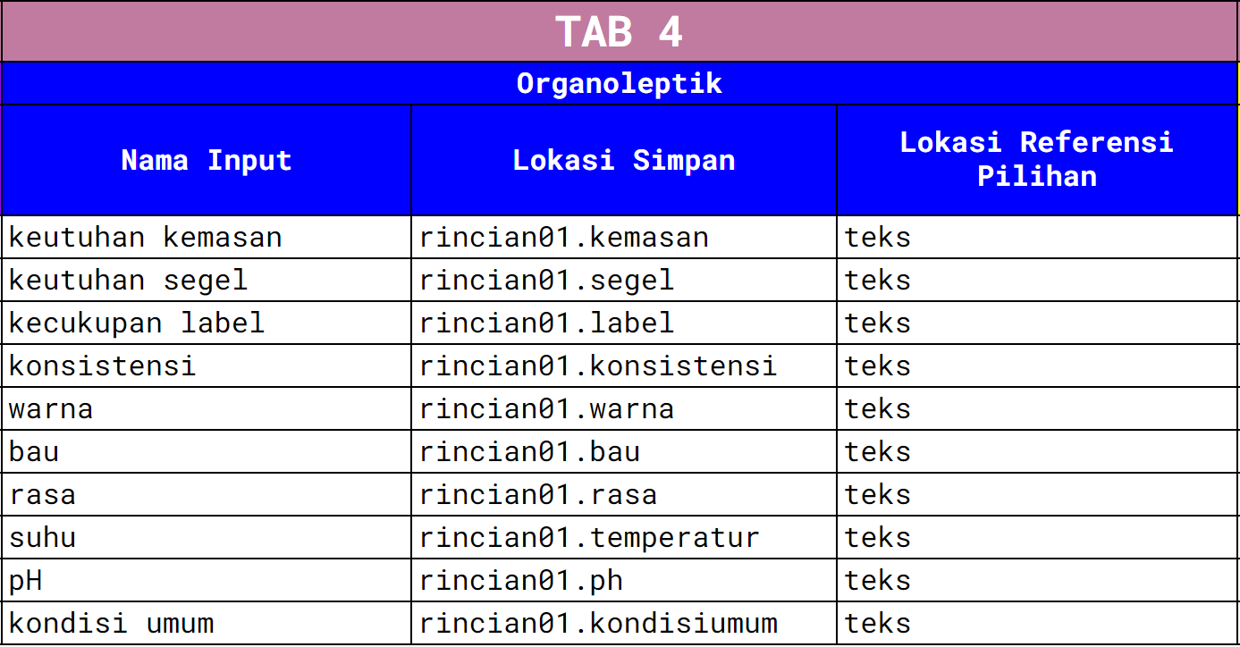
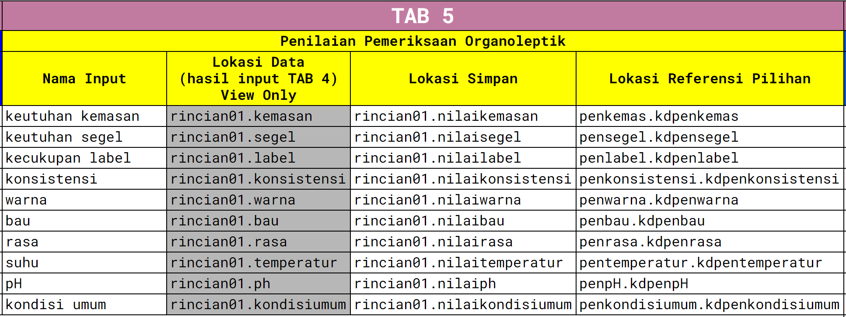
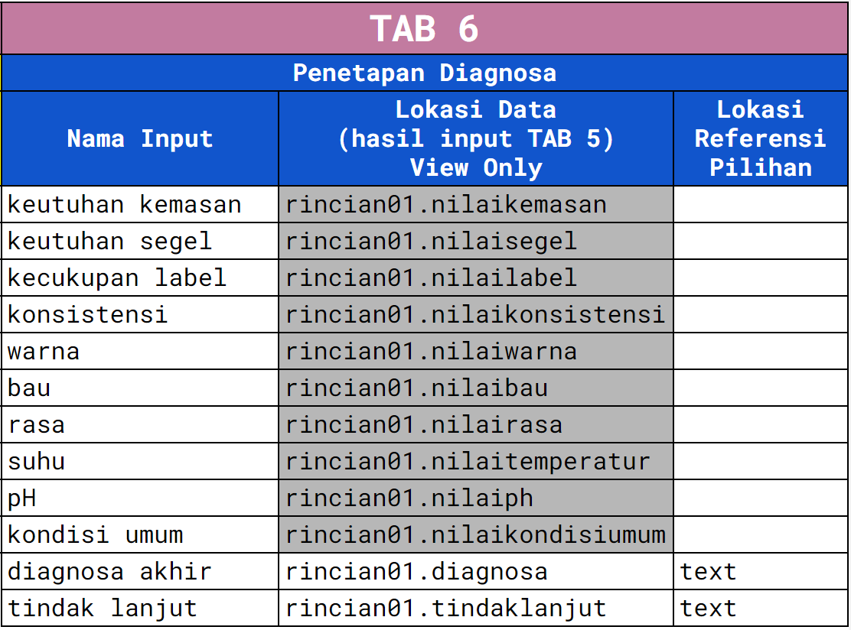

Umum |  | Dokumen |  |  | Presen |  | Organoleptik |  | Penilaian Pemeriksaan Organoleptik |  |  | Penetapan Diagnosa

 | No Operasional |  | Dokumen 1 | Status Dokumen 1 |  | Media Pembawa |  | Keutuhan Kemasan |  | Keutuhan Kemasan | Penilaian Pemeriksaan Kemasan |  | Penilaian Pemeriksaan Kemasan
 | rincian01.nops |  | rincian01.dok1 | rincian01.stat1 |  | rincian01.media |  | rincian01.kemasan |  | rincian01.kemasan | rincian01.nilaikemasan |  | rincian01.nilaikemasan

 | Tgl Operasional |  |  |  |  | Jumlah |  | Kondisi Segel |  |  |  |  | Penilaian Pemeriksaan Segel
 | rincian01.tgops |  | Dokumen 2 | Status Dokumen 2 |  | rincian01.jmltotal |  | rincian01.segel |  | Kondisi Segel | Penilaian Pemeriksaan Segel |  | rincian01.nilaisegel
 |  |  | rincian01.dok2 | rincian01.stat2 |  |  |  |  |  | rincian01.segel | rincian01.nilaisegel
 | Jenis Kegiatan |  |  |  |  | Jumlah Kemasan |  | Kecukupan Label |  |  |  |  | Penilaian Pemeriksaan Label
 |  |  |  |  |  | rincian01.jmlproduk |  | rincian01.label |  |  |  |  | rincian01.nilailabel
 |  |  | Dokumen 3 | Status Dokumen 3 |  |  |  |  |  | Kecukupan Label | Penilaian Pemeriksaan Label
 | Media Pembawa |  | rincian01.dok3 | rincian01.stat3 |  | Jenis Kemasan |  | Konsistensi Produk |  | rincian01.label | rincian01.nilailabel |  | Penilaian Pemeriksaan Konsistensi
 | rincian01.media |  |  |  |  | rincian01.jnskemasan |  | rincian01.konsistensi |  |  |  |  | rincian01.nilaikonsistensi

 | Jumlah |  | Dokumen 4 | Status Dokumen 4 |  |  |  | Warna Produk |  | Konsistensi Produk | Penilaian Pemeriksaan Konsistensi |  | Penilaian Pemeriksaan Warna
 | rincian01.jmltotal |  | rincian01.dok4 | rincian01.stat4 |  |  |  | rincian01.warna |  | rincian01.konsistensi | rincian01.nilaikonsistensi |  | rincian01.nilaiwarna

 | Asal |  |  |  |  |  |  | Bau Produk |  |  |  |  | Penilaian Pemeriksaan Bau
 | rincian01.asal |  |  |  |  |  |  | rincian01.bau |  | Warna Produk | Penilaian Pemeriksaan Warna |  | rincian01.nilaibau
 |  |  |  |  |  |  |  |  |  | rincian01.warna | rincian01.nilaiwarna
 | Tujuan |  |  |  |  |  |  | Rasa Produk |  |  |  |  | Penilaian Pemeriksaan Rasa
 | rincian01.tujuan |  |  |  |  |  |  | rincian01.rasa |  |  |  |  | rincian01.nilairasa
 |  |  |  |  |  |  |  |  |  | Bau Produk | Penilaian Pemeriksaan Bau
 | Pemilik |  |  |  |  |  |  | Suhu Produk |  | rincian01.bau | rincian01.nilaibau |  | Penilaian Pemeriksaan Suhu
 | rincian01.pemilik |  |  |  |  |  |  | rincian01.temperatur |  |  |  |  | rincian01.nilaitemperatur

 |  |  |  |  |  |  |  | pH Produk |  | Rasa Produk | Penilaian Pemeriksaan Rasa |  | Penilaian Pemeriksaan pH
 |  |  |  |  |  |  |  | rincian01.ph |  | rincian01.rasa | rincian01.nilairasa |  | rincian01.nilaiph

 |  |  |  |  |  |  |  | Kondisi Umum Produk |  |  |  |  | Penilaian Pemeriksaan Umum
 |  |  |  |  |  |  |  | rincian01.kondisiumum |  | Suhu Produk | Penilaian Pemeriksaan Suhu |  | rincian01.nilaikondisiumum
 |  |  |  |  |  |  |  |  |  | rincian01.temperatur | rincian01.nilaitemperatur

 |  |  |  |  |  |  |  |  |  |  |  |  | Diagnosa
 |  |  |  |  |  |  |  |  |  | pH Produk | Penilaian Pemeriksaan pH |  | rincian01.diagnosa
 |  |  |  |  |  |  |  |  |  | rincian01.ph | rincian01.nilaiph

 |  |  |  |  |  |  |  |  |  |  |  |  | Tindak Lanjut
 |  |  |  |  |  |  |  |  |  | Kondisi Umum Produk | Penilaian Pemeriksaan Umum |  | rincian01.tindaklanjut
 |  |  |  |  |  |  |  |  |  | rincian01.kondisiumum | rincian01.nilaikondisiumum

Hasil Cetak PDF
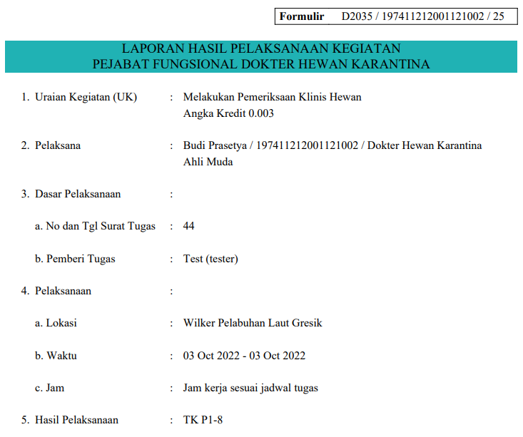 Cetak Landscape Aja ....

No. Urut | No. Operasional | Tgl. Operasional | Jenis Kegiatan | Dokumen | Presen | Klinis | Penilaian Klinis | Penetapan Diagnosa
1 | 3232 | 2022-10-17 | Jenis Kegiatan: Keluar Antar Area Media Pembawa: Kucing Jumlah Total: 2 Asal: Surabaya Tujuan: Praya Pemilik: Lalu Martadinata | SKKH: absah Hasil Laboratorium Elisa Rabies : absah | Jml Periksa: 2 Jns Kelamin: Jantan Warna Bulu: Oranye Kondisi Umum: baik Nafsu Makan & Minum: normal Discharge: tidak ada discharge Keterangan: identitas warna masing-masing: oranye dan hitam-putih | Suhu: 38 Pulsus: 120 Respirasi:123123 Limfoglandula: tidak bengkak Turgor Kulit: normal Mukosa: merah muda Lesi: tidak ada lesi Keterangan: | Suhu: sesuai Pulsus: sesuai Respirasi: sesuai Limfoglandula: sesuai Mukosa: sesuai Turgor: sesuai Lesi: sesuai | Diagnosa Akhir: oke deh Tindak Lanjut: terserah aja

